Blad1

 | 

Brouwsel: | 93
Type: | Lager hell
Klasse: | A
Gebrouwen op: | 2014-06-12
Gebotteld op (schatting): | 31-06-2014
Bitterheid (IBU) | 51
Geschatte kleur (EBC) | 14
Recept hoeveelheid | 40
Maichwater | 30
Spoelwater | 25

Ingrediënten | Ingrediënten | Hoeveelheid (g)
Maischen | pilsmout 3ebc | 6800
 | maisvlokken | 800

Hop | Ingrediënten | Alfazuur (%) | Hoeveelheid (g) | http://www.brewersfriend.com/ibu-calculator/ |  | http://www.brewersfriend.com/srm-calculator/
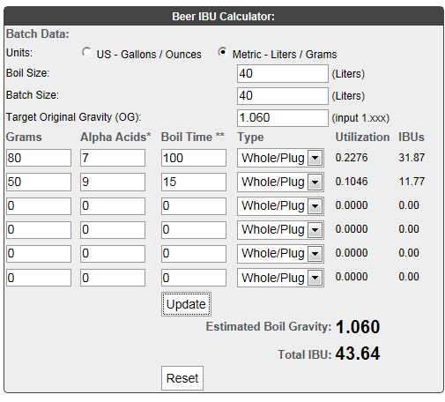
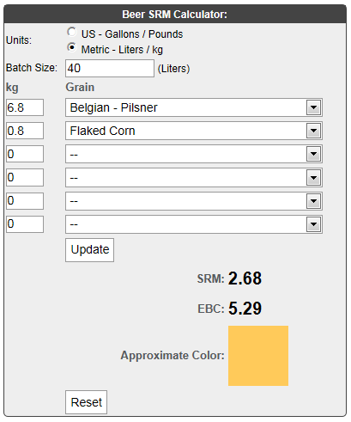
1e hop 100 min koken | Cascade hopbloemen | 7 | 80
2e hop, 15 min koken | Amarillo hoppallets | 9 | 50

Gist | Ingrediënten | Hoeveelheid
US-05 | 11 | 3

Maischschema: | Temperatuur (°C) | Rusttijd (min.)
inmaichen | 52 | 1
eiwitrust | 62 | 40
beta amylase | 73 | 30

denaturatie | 78 | 2

Tijdstip | Datum | SG | Volume
naar open vergisting** | 2014-06-12 | 1060 | 40
naar gesloten vergisting**(gist afgetapt) | 14-06-204 |  | 40
SG (uitvergist) | 2014-06-24 | 1020 | 40
Bottelen | 2014-07-02 | 1019 | 36.6 | 122 | fles a 0,3 liter
 | 5.4 | % Alcohol***
***Alcoholpercentage ((begin SG) - Eind SG) *0,131
** Conische vergistingstank; open en gesloten vergisting is in dezelfde tank. 2x daags 15min geroerd tijdens vergisting

